Ejemplos
Relación entre los tres principios (Confidencialidad, Integridad, Disponibilidad) Cuando estás clasificando activos de información, es crucial balancear Confidencialidad, integridad y disponibilidad: • Confidencialidad: ¿Quién puede acceder? • Integridad: ¿Qué tan crítica es la exactitud de la información? • Disponibilidad: ¿Qué tan rápido y constante debe estar accesible? Ejemplos: 1. Informe público sobre actividades institucionales • Confidencialidad: Baja. Es información destinada al público general. • Integridad: Media. Si contiene errores, puede afectar la percepción pública, pero no es crítico. • Disponibilidad: Media. Puede estar disponible en horarios laborales o en sitios web. 2. Estados financieros de la entidad • Confidencialidad: Alta. Su divulgación no autorizada puede impactar la entidad. • Integridad: Alta. Los datos deben ser completamente fiables para auditorías y decisiones financieras. • Disponibilidad: Media. Solo se necesitan en períodos específicos, pero su recuperación debe ser rápida. 3. Registro fotográfico para redes sociales • Confidencialidad: Baja. Es material público para promoción. • Integridad: Baja. Su alteración tiene poco impacto, pero debe representar fielmente la entidad. • Disponibilidad: Media. Debe estar disponible para campañas según el calendario. 4. Sistema de respaldo de datos (backups) • Confidencialidad: Media. Dependiendo del tipo de datos, los backups deben protegerse. • Integridad: Alta. Los datos deben ser fieles al original para restauraciones. • Disponibilidad: Alta. Se necesitan rápidamente en caso de fallos. 5. Peticiones, quejas y reclamos (PQRS) • Confidencialidad: Media. Contiene información de ciudadanos, pero no necesariamente sensible. • Integridad: Alta. Las alteraciones podrían invalidar los procesos de gestión. • Disponibilidad: Media. Deben ser accesibles dentro de horarios laborales para su resolución. | 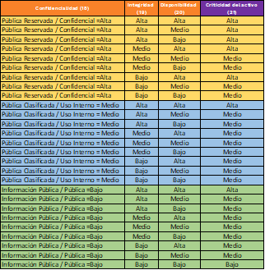 21. Criticidad del Activo:

